战力表
战力
 | 37
 | 战力 | 战力积分 | 战力分布 | 战力积分
青衫 | 2725673 | 10 | 10% | 10 | 4 | 4
神、夜月 | 2317235 | 10 | 20% | 8 | 7 | 11
无羡 | 2144859 | 10 | 30% | 6 | 11 | 22
神域メ万丈红尘 | 2105354 | 8 | 30% | 5 | 11 | 33
晚一 | 2071893 | 6 | 10% | 3 | 2 | 35
无式 | 2051741 | 6
宇智波斑 | 2034644 | 6
败家の喵了个咪 | 2013595 | 6
文浩 | 1946441 | 6
拾壹月拾壹 | 1927372 | 6
胖纸 | 1902010 | 6
嘿嘿嘿 | 1883583 | 6
小李马路 | 1868233 | 3
Ms、音梵塔 | 1801464 | 6
零点 | 1798517 | 6
血魂 | 1785448 | 6
风起时 | 1777952 | 6
}蟑螂恶霸{ | 1738888 | 6
失研患者 | 1680630 | 6
旗木卡卡西づ | 1676205 | 6
佩恩天道づ | 1651300 | 6
过路人停驻 | 1647787 | 6
神域メ诗航 | 1586948 | 5
小宫山云空 | 1564713 | 5
神域メ宗麟 | 1509937 | 5
月光の胜者达 | 1483250 | 5
冰凌神雨 | 1450943 | 5
神域メ空空 | 1414585 | 5
神域メ快乐 | 1412660 | 5
Mythe | 1390656 | 5 | 20%
六道轮回 | 1388077 | 5
神域メ影皇 | 1245460 | 5
神域メ橙子 | 1219648 | 5
神域メ咸湿老 | 1218787 | 3
服部鬼 | 1179860 | 3
神域メ空调 | 958322 | 3
烟头 | 915558 | 3

一条仙菊
迷妹
咸鱼扶不上墙
一颗酸庆
老胡

乌漆嘛黑
神域メ墨殇
神域メ基德
叶树落
肝琦 | 1066676
百目鬼城夜 | 1027326
飘逸的白 | 1005928
岸本齐史 | 618320
神域メ宠物 | 608160
天龙.旒笙 | 604504
神域メ斋藤 | 869720
神域メ降临 | 858119
神域メ舔蒂 | 855959
神域メ大仲马 | 803274
记忆中的你 | 740352
吉吉 | 1114334
LeRabbit
不知火大
木叶の白牙

忍战
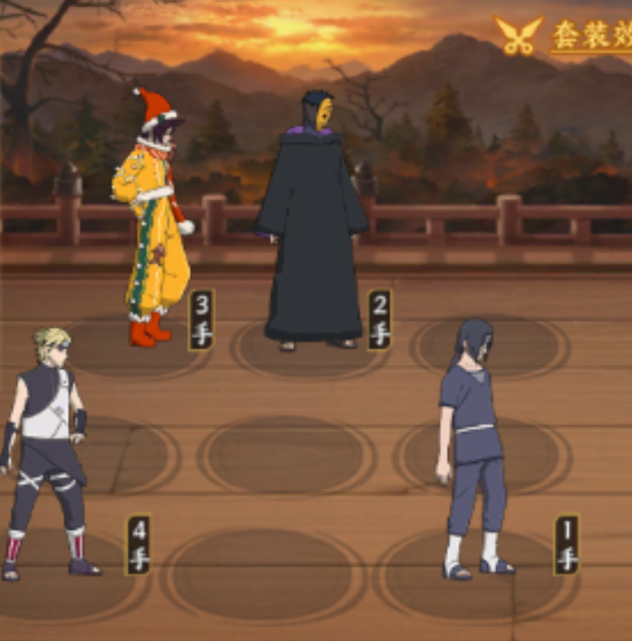
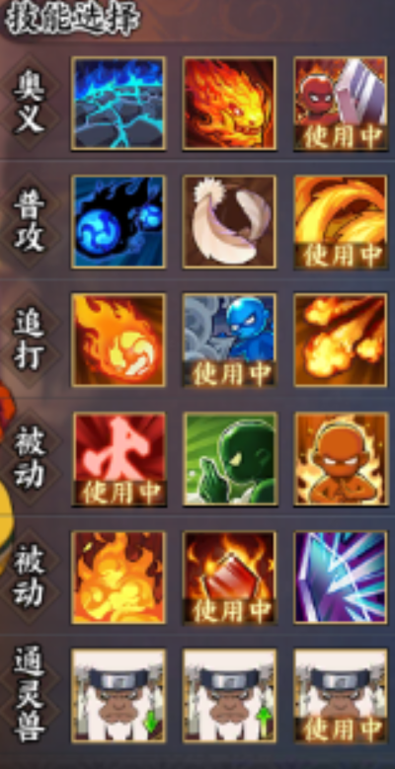
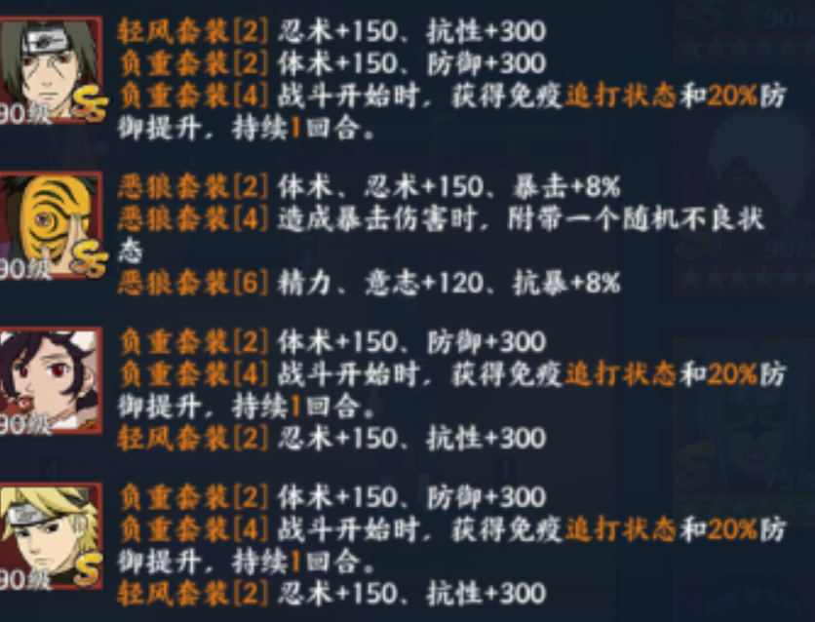

9分 | 第1组 |  | 8分 | 第1组 |  | 7分 | 第1组
分组 | 战力 | 阵容 | 分组 | 战力 | 阵容 | 分组 | 战力 | 阵容
小李马路 |  |  | 风起时 |  |  | 神域メ文浩 |  |  |  |  | 1501376 | 4
神域メ零点 |  |  | 木叶の白牙 |  |  | 血魂 |  |  |  |  | 1420718 | 3
}蟑螂恶霸{ |  |  | 飘逸的白 |  |  | 胖纸 |  |  |  |  | 1190800 | 4
 |  |  |  |  |  |  |  |  |  |  | 1200000 | 4
9分 | 第2组 |  | 8分 | 第2组 |  | 7分 | 第2组
分组 | 战力 | 阵容 | 分组 | 战力 | 阵容 | 分组 | 战力 | 阵容 |  |  | 1123253 | 4
青衫 |  |  | 拾壹月拾壹 |  |  | 焦芭芭、 |  |  |  |  | 1155096 | 4
败家の喵了个咪 |  |  | 无式 |  |  | 水墨白衣 |  |  |  |  | 1139283 | 4
神域メ晚一 |  |  | 虎 |  |  | 嘿嘿嘿
 |  |  |  |  |  |  |  |  |  |  | 1100000 | 4
9分 | 第3组 |  | 8分 | 第3组 |  |  |  |  |  |  | 1100164 | 3
分组 | 战力 | 阵容 | 分组 | 战力 | 阵容 |  |  |  |  |  | 1110760 | 4
 |  |  |  |  |  |  |  |  |  |  | 1102029 | 4
 |  |  |  |  |  |  |  |  |  |  | 1070154 | 4
 |  |  |  |  |  |  |  |  |  |  | 1060527 | 4

6分 | 第1组 |  | 5分 | 第1组 |  | 4分 | 第1组 |  |  |  | 1063224 | 3
分组 | 战力 | 阵容 | 分组 | 战力 | 阵容 | 分组 | 战力 | 阵容 |  |  | 1034040 | 4
佩恩天道づ |  | 须鼬、虎皮斑、火主、希 | 过路人停驻 |  | 须鼬、虎皮斑、火主、希 | 小宫山云空 |  | 须鼬、虎皮斑、初代、火主 |  |  | 1032007 | 3
Ms、音梵塔 |  | 须鼬、虎皮斑、火主、希 | 神域メ舔蒂 |  | 须鼬、虎皮斑、火主、希 | 神域メ宗麟 |  | 须鼬、虎皮斑、火主、希 |  |  | 995826
旗木卡卡西づ |  | 须鼬、虎皮斑、初代、火主 | 失研患者 |  | 须鼬、虎皮斑、初代、火主 | 神域メ斋藤 |  | 须鼬、虎皮斑、火主、希 |  |  | 973412 | 4
 |  |  |  |  |  |  |  |  |  |  | 965513 | 2
6分 | 第2组 |  | 5分 | 第2组 |  | 4分 | 第2组
分组 | 战力 | 阵容 | 分组 | 战力 | 阵容 | 分组 | 战力 | 阵容 |  |  | 950439 | 4
千手柱间づ |  | 须鼬、虎皮斑、初代、火主 | 神域メ诗航 |  | 虎皮斑、仙鸣、火主、三船 | 神域メ快乐 |  | 虎皮斑、仙鸣、火主、希 |  |  | 948971 | 4
宇智波斑 |  | 须鼬、虎皮斑、火主、希 | 月光の胜者达 |  | 虎皮斑、仙鸣、火主、希 | 神域メ咸湿老 |  | 虎皮斑、仙鸣、火主、三船 |  |  | 980807 | 3
神域メ万丈红尘 |  | 须鼬、虎皮斑、火主、希 | 神域メ空空 |  | 虎皮斑、仙鸣、火主、希 | 神域メ影皇 |  | 虎皮斑、仙鸣、火主、希 | 1
 |  |  |  |  |  |  |  |  |  |  | 943206 | 2
 |  |  |  |  |  |  |  |  |  |  | 904165 | 1
 |  |  |  |  |  |  |  |  |  |  | 894496 | 4
 |  |  |  |  |  |  |  |  |  |  | 849053 | 3
 |  |  |  |  |  |  |  |  |  |  | 864377 | 4
 |  |  |  |  |  |  |  |  |  |  | 858014 | 4
 |  |  |  |  |  |  |  |  |  |  | 866126 | 2
 |  |  |  |  |  |  |  |  |  |  | 860060 | 4

 |  |  |  |  |  |  |  |  |  |  | 855437 | 4
 |  |  |  |  |  |  |  |  |  |  | 837969 | 4
 |  |  |  |  |  |  |  |  |  |  | 800000 | 4
 |  |  |  |  |  |  |  |  |  |  | 807538 | 4
 |  |  |  |  |  |  |  |  |  |  | 746941 | 2
 |  |  |  |  |  |  |  |  |  |  | 742138 | 3
 |  |  |  |  |  |  |  |  |  | 服部鬼 | 710348 | 3
 |  |  |  |  |  |  |  |  |  |  | 711718
 |  |  |  |  |  |  |  |  |  |  | #N/A
 |  |  |  |  |  |  |  |  |  | 神域メ空调 | 616377 | 4
 |  |  |  |  |  |  |  |  |  | 叶树落 | 700000 | 4
 |  |  |  |  |  |  |  |  |  | 神域メ墨殇 | 811904 | 4
 |  |  |  |  |  |  |  |  |  | 小青衫 | 828643 | 4

 |  |  |  |  |  |  |  |  |  | 乌漆嘛黑 | 754284 | 4
 |  |  |  |  |  |  |  |  |  | 一诺千金 | 517103
 |  |  |  |  |  |  |  |  |  | LeRabbit | 764980

